产品详情页
deco_产品信息表 | deco_product
 | 字段名称 | 字段标识
 | ID | id | 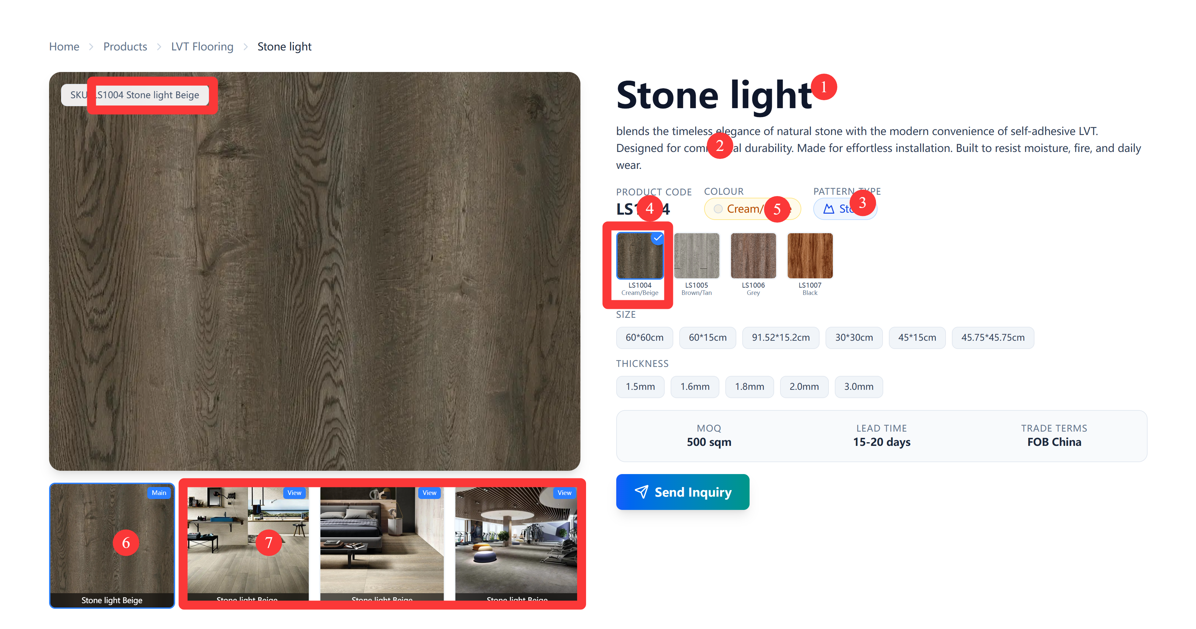

 | category_id_1 | category_id_1

 | deco_roller_info_id | deco_roller_info_id

 | deco_product_image_id | deco_product_image_id

 | deco_param_template_id3 | deco_param_template_id3

 | deco_product_pattern_collection_id | deco_product_pattern_collection_id

 | deco_pages_id | deco_pages_id

4 | 产品编号-Product Code | product_code

6 | 产品主图-Product Main Image | main_image_id

 | 供货编号-Supply Code | supply_Code

 | 备注-Remark | remark

 | 关联页面ID Page ID | page_id

5 | 颜色色系Color Family | color_family

7 | 相关图片 related img | related_img

 | 产品名称 Product Name | product_name

 | 产品系列 Pattern Collection_ | pattern_collection_id

deco_产品系列信息 | deco_product_pattern_collection
 | 字段名称 | 字段标识
 | ID | id

 | deco_category_id | deco_category_id

 | deco_param_template_id | deco_param_template_id

 | 花纹样式Pattern Types | pattern_types

1 | 系列名称Collection | collection_name

 | 系列编号Series Code | series_code

2 | 系列说明description | description

 | 产品品类-Category ID | category_id

3 | 产品参数 Product Params | product_param_template

 | deco_产品信息表 | deco_product_idf

